q1
Os dados a seguir representam o consumo diário de água por domicílio em um subúrbio, num verão recente:
Fontes de consumo de água
Galões por dia
Banho e ducha
99
Beber e cozinhar
11
Lavagem de louça
13
Lavagem de roupa
33
Regar o jardim
150
Toalete
88
Diversos
20
Total
414
Analise os dados acima visando a seguinte ação: uma vez que a prefeitura da cidade está preocupada com futuros racionamentos de água, escreva uma carta com base nos resultados encontrados em sua análise, destacando áreas problemáticas e propondo leis que visem economizar água pela modificação de hábitos da população.

Instruções:
1- Construir uma tabela igual à do lado
2. ordenar da maior para a menor
3 - calcula o % correspondente
4. acumular o % em uma coluna
5- inserir um gráfico recomendado
6 -nomear o gráfico
7 - definir título dos eixos
8 - comentar como complementto para a equipe responsável pela campanha
teoria da qualidade:
1- o que significa qualidade
2- quais as 2 vertentes da qualidade
3- qual é a base lógica da qualidade segundo PARETO

q2
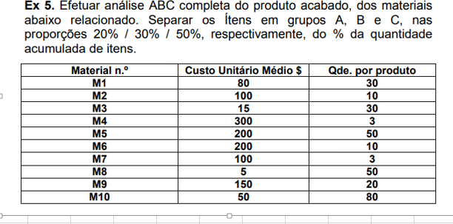
q2

1 - o que é recomendado para os gestores da organização em relação ao estoque

